Приложение №2
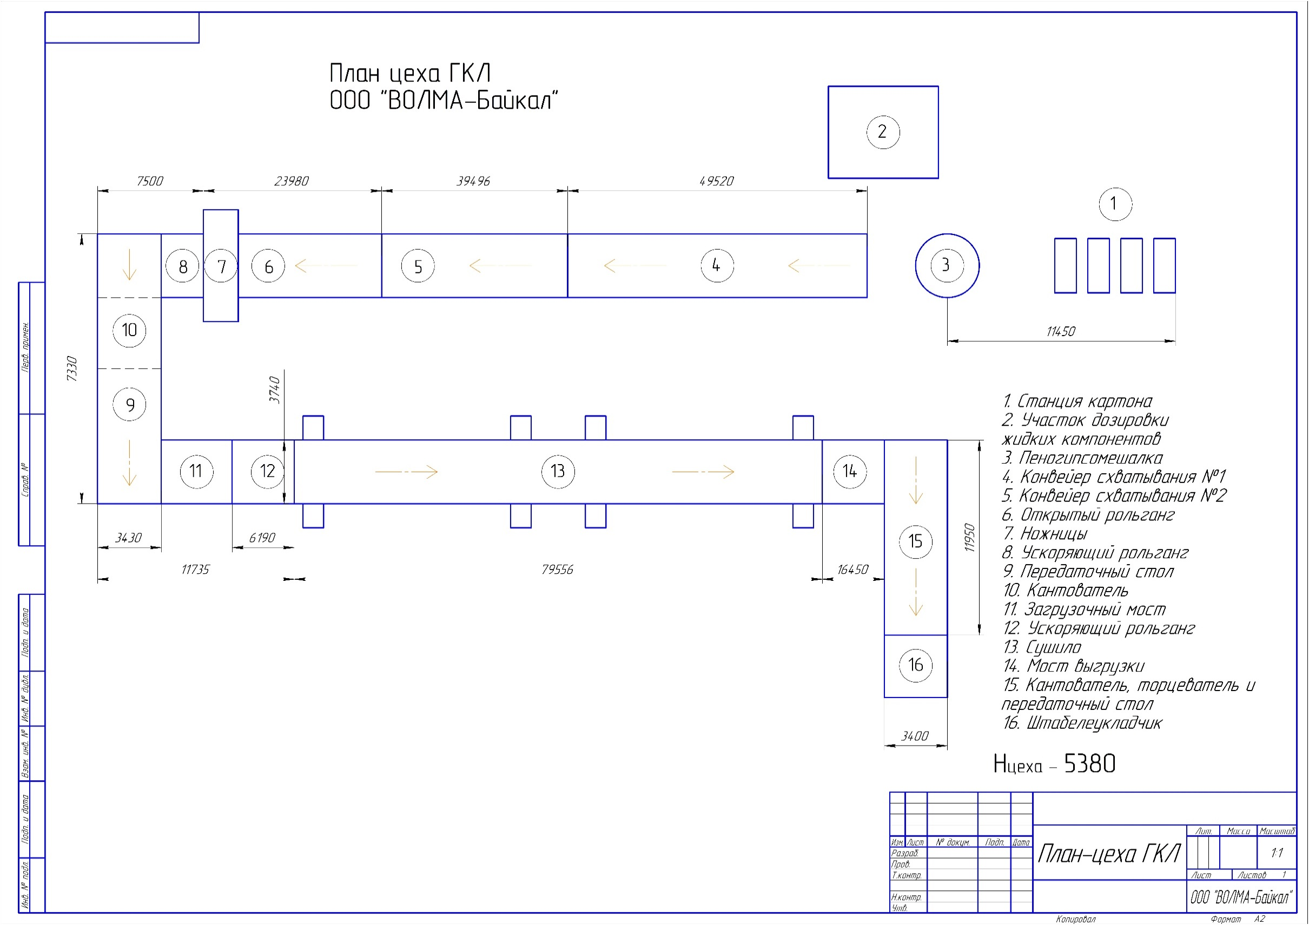
 | Приложение №2
к Техническому заданию на выполнение работ по демонтажу оборудования сушила в составе технологической линии по производству ГКЛ на территории ООО "ВОЛМА-Байкал"

